상품제안서
락스탠드 3관절 마운트 대형 거치대 | 상품코드: F31924

 |  |  |  |  |  |  | 02-412-0044 | www.easy1.co.kr
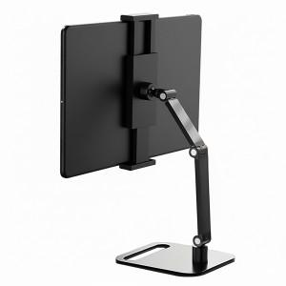

【상세/제작정보】 | ＊택배비별도 (1BOX 20개) 5000원

【인쇄/포장옵션】 | 레이저 / 개별종이케이스

【공급단가】 | 수량 | 50~ | 100~ | 200~ | 500~ | 1,000~
*VAT별도 | 단가 | 19,680원 | 19,350원 | 18,860원 | 18,530원 | 18,040원

【상품 URL】 | http://www.easy1.co.kr/src/goods_detail.php?gdno=31924

